インフルエンザ予防接種補助金申請書 (令和7年度）
（様式第1号）
インフルエンザ予防接種補助金申請書

提出枚数 |  |  | ／ |  |  | ←複数枚提出される場合はご記入ください
 |  |  |  |  |  | ご注意：被扶養者のみの請求の場合も、太枠内は必須記入項目です
被保険者証等 記号・番号 |  |  |  |  |  |  |  | 連絡先（自宅か携帯） |  |  |  |  |  |  | 領収書の返却 |  |  |  | 健保使用欄/支給決定額
 |  |  |  |  |  |  |  | ℡ |  |  |  |  |  |  | 要 ・ 不要
フリガナ 被保険者氏名 |  |  |  |  |  |  |  |  |  |  |  |  |  | 生年月日 |  | (昭・平) |  |  |  | 年 |  |  | 月 |  |  | 日

実施機関名 |  |  |  |  |  |  |  |  |  |  |  |  |  | 接種日 |  | 令和 |  |  |  | 年 |  |  | 月 |  |  | 日
 |  |  |  |  |  |  |  |  |  |  |  |  |  | 支払額 |  |  |  |  |  |  |  |  |  |  |  | 円

インフルエンザ予防接種費用補助金（被扶養者） | 1 | 氏名 |  |  |  |  |  |  |  |  |  |  |  | 実施機関名
 |  | 生年月日 |  |  | (昭・平・令) |  |  |  | 年 |  | 月 |  | 日 | 接種日 （令和） |  | 1回目 | 年 | 月 |  | 日 | 2回目 | 年 |  | 月 |  | 日
 |  | 性別 |  |  | 男 |  | ・ | 女 | 続柄 |  |  |  |  | 支払額 |  | 1回目 |  |  |  | 円 | 2回目 |  |  |  |  | 円
 | 2 | 氏名 |  |  |  |  |  |  |  |  |  |  |  | 実施機関名
 |  | 生年月日 |  |  | (昭・平・令) |  |  |  | 年 |  | 月 |  | 日 | 接種日 （令和） |  | 1回目 | 年 | 月 |  | 日 | 2回目 | 年 |  | 月 |  | 日
 |  | 性別 |  |  | 男 |  | ・ | 女 | 続柄 |  |  |  |  | 支払額 |  | 1回目 |  |  |  | 円 | 2回目 |  |  |  |  | 円
 | 3 | 氏名 |  |  |  |  |  |  |  |  |  |  |  | 実施機関名
 |  | 生年月日 |  |  | (昭・平・令) |  |  |  | 年 |  | 月 |  | 日 | 接種日 （令和） |  | 1回目 | 年 | 月 |  | 日 | 2回目 | 年 |  | 月 |  | 日
 |  | 性別 |  |  | 男 |  | ・ | 女 | 続柄 |  |  |  |  | 支払額 |  | 1回目 |  |  |  | 円 | 2回目 |  |  |  |  | 円
 | 4 | 氏名 |  |  |  |  |  |  |  |  |  |  |  | 実施機関名
 |  | 生年月日 |  |  | (昭・平・令) |  |  |  | 年 |  | 月 |  | 日 | 接種日 （令和） |  | 1回目 | 年 | 月 |  | 日 | 2回目 | 年 |  | 月 |  | 日
 |  | 性別 |  |  | 男 |  | ・ | 女 | 続柄 |  |  |  |  | 支払額 |  | 1回目 |  |  |  | 円 | 2回目 |  |  |  |  | 円
 | 5 | 氏名 |  |  |  |  |  |  |  |  |  |  |  | 実施機関名
 |  | 生年月日 |  |  | (昭・平・令) |  |  |  | 年 |  | 月 |  | 日 | 接種日 （令和） |  | 1回目 | 年 | 月 |  | 日 | 2回目 | 年 |  | 月 |  | 日
 |  | 性別 |  |  | 男 |  | ・ | 女 | 続柄 |  |  |  |  | 支払額 |  | 1回目 |  |  |  | 円 | 2回目 |  |  |  |  | 円
 | 請求人数 |  |  |  | 被保険者 |  |  |  |  | 名 |  | 被扶養者 |  |  |  | 名 | 合計 |  |  | 0 |  |  |  |  | 名

必ず記入して下さい
受取方法選択 |  |  |  |  | １． 口座振込（以下に記入ください） ２． 現金受取（健保組合事務所にて）
口座振込 |  |  |  |  |  |  |  |  |  |  | 銀行 ・ 信金 ・ 農協 |  |  |  |  | 本店 |  | ・ |  |  |  |  |  | 支店
 |  |  |  |  | 口座番号 |  |  |  |  |  | 普通 ・ 当座
※必ず被保険者本人の口座を記入してください
 |  |  |  |  | 口座名義

 | ◆裏面参照 |  |  |  | 必ず参照ください。

対象接種期間：令和7年10月1日～令和8年2月15日
 | ◆本書類の提出期限
 | 令和 8年 2月27日健保必着

確認事項

【補助金について】
 | ◆ | 被保険者・被扶養者とも1名につき2,000円上限、1回限りとなります。
 |  | 医師の判断により、2回接種が必要な方で、1回目の自己負担が2,000円未満の場合は、
 |  | 2回目の接種も合わせて申請してください。

 | ◆ | 市区町村や、65歳以上の予防接種法に基づく該当者など、他の制度からの助成金や補助が
 |  | ある場合は、その制度を優先とします。

【申請方法について】
 | ◆ | この申請用紙と領収書（原本）を世帯ごとにまとめ提出して下さい。

【医療機関について】
 | ◆ | 接種を受ける医療機関は日本国内とします。

【領収書について】レシート形式でも同じです。
 | ◆ | 返却を希望される方は必ず（要）に○を付けてください。
 |  | 記載のない場合は返却できません。

 | ◆ | 予防接種済証や診療明細書のみの添付では領収書として取り扱うことができません。
 |  | 必ず領収書の原本の添付をお願いいたします。
 |  | 他の助成金に申請し、原本の提出ができない場合は、補助金額と自己負担金額の証明ができる
 |  | 書類を添えて、領収書のコピーを提出して下さい。

 | ◆ | 下記の①～③は記載してありますか？
 |  | 記載がない場合は、必ず医療機関の方へ追記を依頼して下さい。

 |  | ① | 接種した方宛てに振り出された領収書（原本）であること。
 |  |  | （接種を受けた方の氏名（フルネーム）が明記されている事。）
 |  |  | （1枚の領収書に複数名記載の場合は個人ごとの金額が確認できる事。）

 |  | ② | 領収金額が『インフルエンザ予防接種代』とわかる記載がされている事。
 |  |  | （『予防接種代』だけでは不可。不足の場合は医療機関で追記依頼して下さい。）

 |  | ③接種日が記載されている事。 | 接種した医療機関名および領収印が押印されている事。

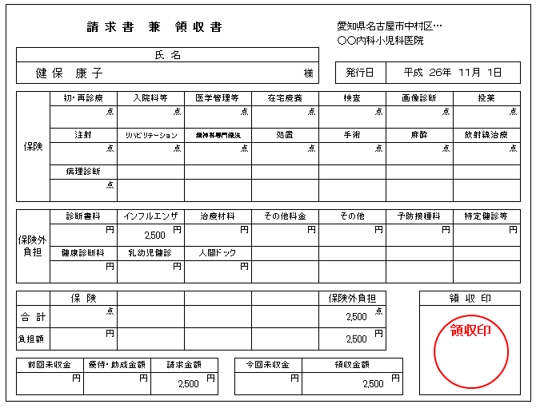
予防接種を受けた方の
フルネーム
医療機関の領収印
インフルエンザ予防接種の費用であることは記載されていますか？
領収書原本ですか？
→コピー不可です

発行日 令和 7年11月 1日

 |  |  |  | 申請用紙や、領収書に記入もれ・不足事項などはありませんか？
 |  |  |  | ある場合はお支払いができません。
 |  |  |  | 提出前に再度ご確認下さい。

